CollectiveAccess
Image | Object | Description | Date
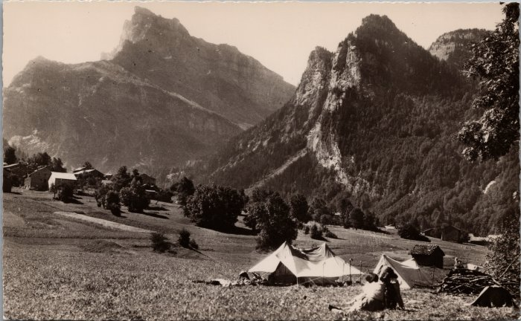 | Camping près du hameau de Maison Neuve (2-1898) | Camping près du hameau de Maison Neuve

